Menu
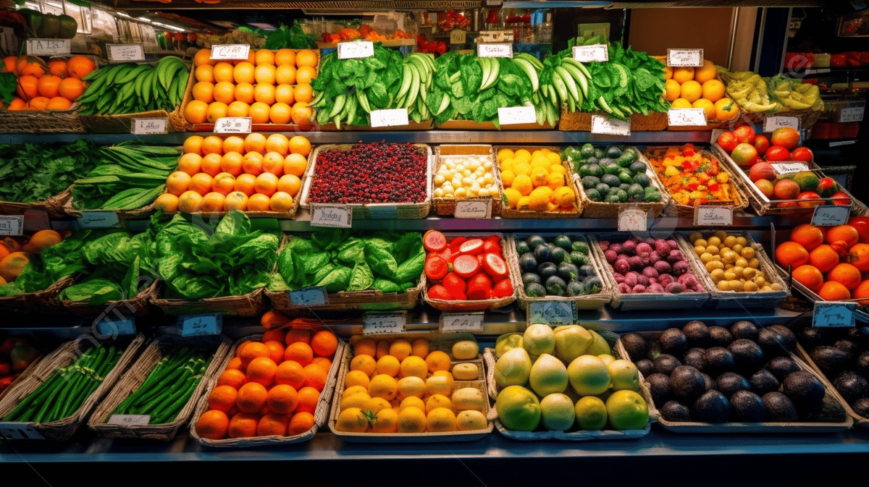

Compra Mercadorias
Investimentos
Despesas
Controle de Estoque
Vendas

Despesas
Menu
Despesas

 | Despesa de Funcionamento | Itens Despesa | Data | Observação | Valor Intermediário | Valor Final
 | Aluguel Loja |  |  |  |  | R$ 1,000.00
 | Funcionários |  |  |  |  | R$ 17,500.00
 |  | Salários |  |  | R$ 10,000.00
 |  | Bonificações |  |  | R$ 500.00
 |  | Impostos |  |  | R$ 3,000.00
 |  | Vales (Refeição, Transporte) |  |  | R$ 2,500.00
 |  | Outros |  | Férias, Licença Maternidade | R$ 1,500.00
 | Manutenção de Equipamentos |  |  |  |  | R$ 900.00
 | Impostos |  |  |  |  | R$ 6,000.00
 | Despesas Funcionamento |  |  |  |  | R$ 5,300.00
 |  | Água |  |  | R$ 800.00
 |  | Energia |  |  | R$ 3,200.00
 |  | Gás |  |  | R$ 500.00
 |  | Telefone |  |  | R$ 800.00
 |  | Outros |  |  | R$ 0.00
 | Limpeza |  |  |  |  | R$ 300.00
 | Serviços Terceirizados |  |  |  |  | R$ 11,950.00
 |  | Escritório Contábil |  |  | R$ 1,650.00
 |  | Escritório Advocacia |  |  | R$ 3,000.00
 |  | Entregas |  |  | R$ 3,000.00
 |  | Marketing |  |  | R$ 2,700.00
 |  | Informática |  |  | R$ 1,500.00
 |  | Outros |  |  | R$ 100.00
 | Seguros |  |  |  |  | R$ 1,500.00
 |  |  |  |  |  | R$ 957.00

 | Total de Despesas de Funcionamento |  |  |  |  | R$ 45,407.00
 | Total de Compras de Mercadorias |  |  |  |  | R$ 13,999.92
 | Total de Despesas |  |  |  |  | R$ 59,406.92

Compra de Mercadorias
Menu
 | Compra de Mercadorias

Data | Fornecedor | Mercadoria | Medida | Quantidade | Preço Unitário | Desconto | Valor Pago
2015-07-05 | Fornecedor de Verduras | Couve | Unidade | 50 | R$ 2.37 | 5% | R$ 112.39
2015-07-05 | Fornecedor de Grãos e Sementes | Feijão | Kg | 120 | R$ 4.07 |  | R$ 487.92
2015-07-04 | Fornecedor de Grãos e Sementes | Feijão | Kg | 150 | R$ 4.07 |  | R$ 609.90
2015-07-04 | Fornecedor de Grãos e Sementes | Arroz | R$ 2.37 | 150 | R$ 2.34 |  | R$ 351.09
2015-07-04 | Fornecedor de Bebidas | Cerveja | Lata | 100 | R$ 2.10 |  | R$ 210.24
2015-07-04 | Fornecedor de Bebidas | Suco | Litro | 200 | R$ 3.21 |  | R$ 641.70
2015-07-03 | Fornecedor de Cigarro | Cigarro | Maço | 100 | R$ 6.35 |  | R$ 634.50
2015-07-03 | Fornecedor de Doces | Chocolate | Barra | 100 | R$ 4.54 |  | R$ 454.09
2015-07-03 | Fornecedor de Grãos e Sementes | Feijão | Kg | 300 | R$ 4.07 | 3% | R$ 1,183.21
2015-07-03 | Fornecedor de Grãos e Sementes | Amendoim | Pacote | 50 | R$ 1.06 |  | R$ 52.90
2015-07-03 | Padaria | Pão de Forma | Unidade | 300 | R$ 2.63 |  | R$ 788.97
2015-07-03 | Fornecedor de Doces | Bala | Pacote | 100 | R$ 1.85 |  | R$ 185.07
2015-07-03 | Fornecedor de Bebidas | Cerveja | Lata | 100 | R$ 2.10 |  | R$ 210.24
2015-07-03 | Fornecedor de Frango | Frango | Kg | 110 | R$ 6.42 |  | R$ 706.38
2015-07-03 | Fornecedor de Peixe | Peixe | Kg | 50 | R$ 22.23 | 10% | R$ 1,000.21
2015-07-02 | Fornecedor de Grãos e Sementes | Arroz | Kg | 300 | R$ 2.34 |  | R$ 702.18
2015-07-02 | Fornecedor de Verduras | Alface | Unidade | 150 | R$ 2.84 |  | R$ 426.08
2015-07-02 | Fornecedor de Legumes | Cenoura | Kg | 150 | R$ 3.63 |  | R$ 544.64
2015-07-02 | Fornecedor de Carne | Carne | Kg | 150 | R$ 14.47 |  | R$ 2,170.35
2015-07-02 | Fornecedor de Bebidas | Cerveja | Lata | 100 | R$ 2.10 |  | R$ 210.24
2015-07-02 | Fornecedor de Bebidas | Vinho | Garrafa | 80 | R$ 26.01 |  | R$ 2,081.04
2015-07-02 | Fornecedor de Verduras | Couve | Unidade | 100 | R$ 2.37 |  | R$ 236.60

Total de Compras de Mercadorias |  |  |  |  |  |  | R$ 13,999.92

Investimentos
Menu
Investimentos

Investimento | Data | Descrição | Valor
Investimento Inicial | 2015-05-05 | Documentação, Sistema de Informação, Estrutura Inicial, Sistema de Refrigeração, Equipamentos | R$ 400,000.00
Informática |  |  | R$ -
Equipamentos (carrinhos, balanças, cortador de queijo, etc.) |  |  | R$ -
Estrutura (estantes, prateleiras, etc.) |  |  | R$ -
Outros |  |  | R$ -

Total de Compras de Mercadorias |  |  | R$ 400,000.00

Controle de Estoque
Menu
Controle de Estoque

Produto | Data da ùltima Compra | Quantidade Inicial | Quantidade Comprada | Quantidade Vendida | Quantidade Atual | Situação
Alface | 2015-07-02 | 15 | 150 |  | 165 | OK
Amendoim | 2015-07-03 | 10 | 50 |  | 60 | OK
Arroz | 2015-07-04 | 0 | 450 |  | 450 | OK
Bala | 2015-07-03 | 0 | 100 |  | 100 | OK
Barra de Cereal |  | 150 | 0 |  | 150 | OK
Caixa de Fósforo |  | 15 | 0 |  | 15 | Atenção
Carne | 2015-07-02 | 25 | 150 |  | 175 | OK
Cenoura | 2015-07-02 | 0 | 150 |  | 150 | OK
Cerveja | 2015-07-04 | 0 | 300 |  | 300 | OK
Chocolate | 2015-07-03 | 30 | 100 |  | 130 | OK
Cigarro | 2015-07-03 | 0 | 100 |  | 100 | OK
Couve | 2015-07-05 | 0 | 150 |  | 150 | OK
Feijão | 2015-07-05 | 0 | 570 |  | 570 | OK
Frango | 2015-07-03 | 0 | 110 |  | 110 | OK
Leite |  | 39 | 0 |  | 39 | Comprar
Pão de Forma | 2015-07-03 | 0 | 300 |  | 300 | OK
Peixe | 2015-07-03 | 0 | 50 |  | 50 | OK
Queijo |  | 10 | 0 |  | 10 | Atenção
Refrigerante |  | 100 | 0 |  | 100 | OK
Suco | 2015-07-04 | 0 | 200 |  | 200 | OK
Tomate |  | 30 | 0 |  | 30 | Comprar
Vagem |  | 50 | 0 |  | 50 | OK
Vinho | 2015-07-02 | 0 | 80 |  | 80 | OK
Vodka |  | 20 | 0 |  | 20 | Atenção

Semana 1
Menu
Vendas Semana 1

 | ID Venda | Data | Produto | Medida | Quantidade | Preço Unitário | Subtotal | Desconto | Entrega | Valor de Entrega | Total | Total Cliente
 | 1 |  |  |  |  | R$ - | R$ - |  |  | R$ - | R$ -
 | 1 | 2015-05-02 | Arroz | Kg | 10 | R$ 2.49 | R$ 24.90 | 3.00% |  | R$ - | R$ 24.15
 | 1 | 2015-05-03 | Frango | Kg | 3 | R$ 6.98 | R$ 20.94 |  | Zona Sul | R$ 6.50 | R$ 27.44 | R$ -
 |  |  |  |  |  | R$ - | R$ - |  |  | R$ - | R$ -
 |  |  |  |  |  | R$ - | R$ - |  |  | R$ - | R$ -
 |  |  |  |  |  | R$ - | R$ - |  |  | R$ - | R$ -
 |  |  |  |  |  | R$ - | R$ - |  |  | R$ - | R$ -
 |  |  |  |  |  | R$ - | R$ - |  |  | R$ - | R$ -
 |  |  |  |  |  | R$ - | R$ - |  |  | R$ - | R$ -
 |  |  |  |  |  | R$ - | R$ - |  |  | R$ - | R$ -
 |  |  |  |  |  | R$ - | R$ - |  |  | R$ - | R$ -
 |  |  |  |  |  | R$ - | R$ - |  |  | R$ - | R$ -

